特殊健康診断費用について
■特殊健康診断費用の計上について 電離放射線、DNA、動物実験など、該当の業務に携わる方を雇用する場合、かかる特殊健康診断費用を計上してください。 なお、原則として、雇用する時点で必要な経費として計上ください。（定期健康診断は５月時点で在籍している方が対象となります）

 | 参考見積① | 参考見積②

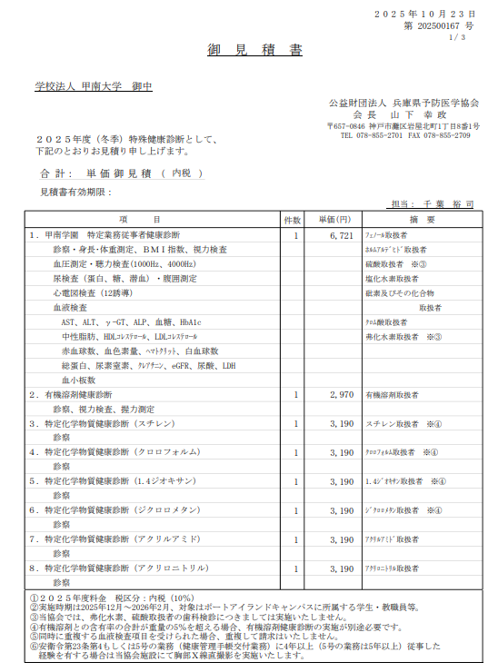
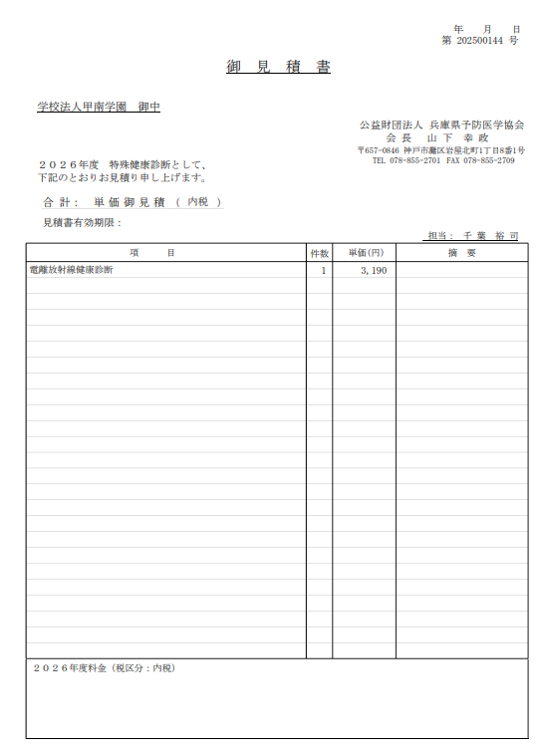

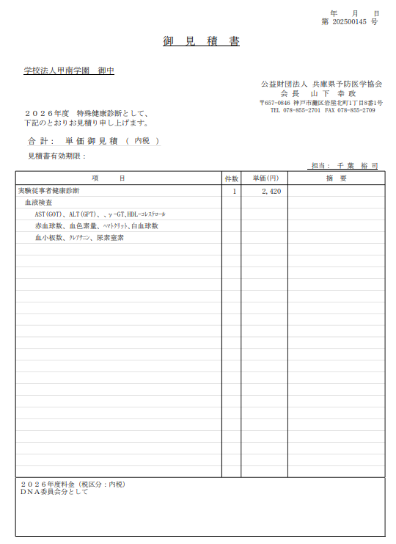
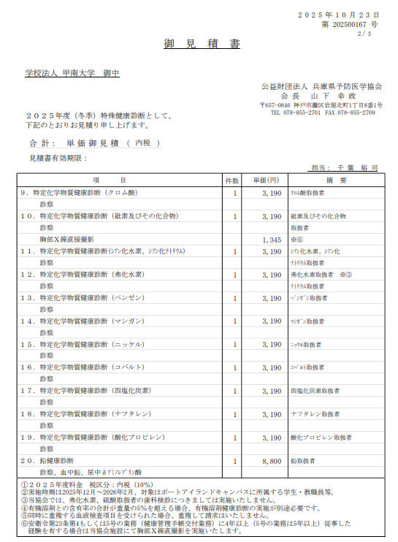

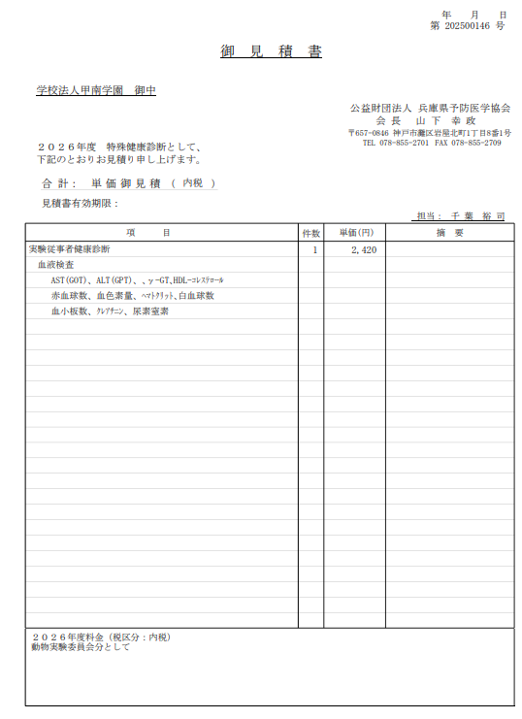
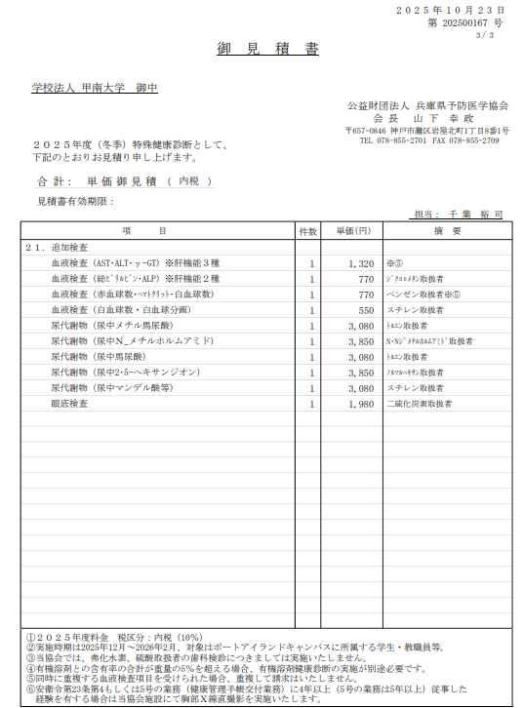

使途計画書(注意事項あり)
 |  |  |  | 2026年 月 日
研究費受入決裁、その後の予算管理において大切な情報です。
研究費を執行される研究者としても、日々意識していただく
必要がある内容ですので、必ずご確認の上、ご記入ください。
2026年度 外部資金等研究費使途計画書

○申請者（代表者） 所属・職
○申請者（代表者） 氏名
○研究費種別（いずれを選択 |  |  |  | （ ）※その他の場合は入力下さい
○研究費名称（記入不要、別途ご相談いたします）
○資金拠出元
○研究期間 |  |  | 年 月 日 ～ 年 月 日
○当該資金の受け入れ形態（いずれかを選択）
○当該資金の予算措置形態（いずれかを選択）
○研究費使用可能期間（資金拠出元指定期間） |  |  | 年 月 日 ～ 年 月 日
〇次年度への年度繰越の可否（いずれかを選択）
○会計報告の要否（いずれかを選択） |  |  |  | ※要の場合は下記も選択下さい
 |  |  | 研究費積算基準：
 |  |  | 報告期間：
○研究費使用基準の有無 |  |  |  | ※有の場合、マニュアル等をご提供ください（ファイル（添付）、または下記にURL記載）
 |  |  |  | URL：
○研究費使途内容の確認

各科目の最低金額は、1,000円です。また、執行可能性はあるものの、金額が不明な場合は、1,000円として入力することが可能です。
教育研究経費のなかで予算科目として計上していない支出が生じる場合、予算流用手続きが必要となりますので、この一覧の行単位での削除は慎重にご判断ください。
設備関係支出や人件費について過不足が生じると、教育研究経費との間で予算外申請手続きが必要です。
○本年度の使途内訳
予算科目 |  |  | 金額（円） | 備考 （具体的な内容・品名等）
教育研究経費支出
 | 消耗図書資料費支出
 | 5006 | 雑誌 | 1,000 | 研究関連資料費等
 | 5015 | その他の消耗図書資料費 | 1,000 | 研究関連資料費等
 | 消耗品費支出
 | 5039 | 教育（研究）用消耗品 | 1,000 | 研究用ソフトウェア、研究関連消耗品等
 | 用品費支出
 | 5180 | 教育（研究）用用品費 | 1,000 | 研究用PC・PC関連機材、研究関連機材等
 | 通信運搬費支出
 | 5192 | 国内郵便料 | 1,000 | 研究用資機材等の送付等
 | 5195 | 国外郵便料 | 1,000 | 研究用資機材等の送付等
 | 旅費交通費支出
 | 5324 | その他の旅費交通費 | 1,000 | 研究会・学会等・研究打合せ・調査等に係る旅費
 | 印刷製本費支出
 | 5408 | その他の印刷費（その他） | 1,000 | 研究用資料等の複写等
 | 保健衛生費支出
 | 5462 | その他の保健衛生費 | 1,000 | 研究員・研究補助者健康診断料等
 | 賃借料支出
 | 5549 | その他の賃借料 | 1,000 | コンピュータ等レンタル・リース費、クラウドシステム・計算機使用費、機材レンタル・リース費等 ※レンタカー・自家用車使用にかかる執行は不可
 | 支払修繕費支出
 | 5588 | その他の修繕費 | 1,000 | 研究用機材修理費等
 | 委託業務費支出
 | 5645 | 派遣業務委託費 | 1,000 | 派遣研究補助者雇用費等
 | 5648 | その他の業務委託費 | 1,000 | 研究データ収集・加工等委託費、講演謝礼講師所属先支払分等
 | 諸会費支出
 | 5654 | 諸会費 | 1,000 | 研究会・学会等会費等
 | 5655 | 参加費 | 1,000 | 研究会・学会等参加費等
 | 会議会合費支出
 | 5666 | その他の会議会合費 | 1,000 | 研究会・学会等開催費等（平生基金では一部費用の執行不可）
 | 支払手数料・報酬料
 | 5678 | 支払手数料 | 1,000 | 論文等の校閲・翻訳・投稿料、送金・諸会費振込手数料等
 | 5682 | 学生報酬料（差引支給額） | 1,000 | 研究協力に係る交通費・宿泊費等（新世紀戦略ＰＪは執行不可）
 | 5683 | 学生報酬料（所得税） | 1,000 | 研究協力に係る所得税
 | 5684 | 学外者報酬料(差引支給額） | 1,000 | 研究協力・講演等謝金、研究協力に係る交通費・宿泊費等
 | 5687 | 学外者報酬料(所得税） | 1,000 | 研究協力・講演等謝金に係る所得税
 | 雑費支出
 | 5732 | その他の雑費 | 1,000 | その他の雑費等
設備関係支出
 | 教育研究用機器備品
 | 7008 | ｺﾝﾋﾟｭｰﾀ関係機械装置備品 |  | 研究用PC・ワークステーション・サーバ等
 | 7012 | その他の機械装置 |  | 研究用装置等
 | 図書支出
 | 7054 | 書籍 |  | 研究用書籍等
人件費(人事課を通じた雇用契約）
 | 研究員 | 俸給相当額 |  | 月俸（単価： 円・期間： 年 月 日・人数： 名）・時間給（単価 円・総時間 時間）
 |  | 通勤手当 |  | ※計上額はFRONTと相談済 （□←相談済みの場合、チェックしてください）
 |  | 社会保険料等法人負担額見込 |  | ※計上額はFRONTと相談済 （□←相談済みの場合、チェックしてください）
 | 研究補助員 | 俸給相当額 |  | 月俸（単価： 円・期間： 年 月 日・人数： 名）・時間給（単価 円・総時間 時間）
 |  | 通勤手当 |  | ※計上額はFRONTと相談済 （□←相談済みの場合、チェックしてください）
 |  | 社会保険料等法人負担額見込 |  | ※計上額はFRONTと相談済 （□←相談済みの場合、チェックしてください）
教育研究経費支出計 |  |  | 22,000
設備関係支出計 |  |  | 0
人件費計 |  |  | 0
直接経費合計 |  |  | 22,000
間接経費
研究費総計 |  |  | 22,000

